客户方案计算表
 | 2020.8.19日及之前的利率核算表 |  |  |  |  |  | 2020.8.20日及之后的利率核算表
使用说明 | 手动填写第一行数据 | 还款期数为2020.8.19日及之前期数 此列需要手动填写 | 计息本金*24%/12 此列为公式,不要修改 | 与签订合同保持一致 此列第一格需要手动填写 | 此列为公式 不要修改 |  | 手动填写第一行数据 | 还款期数为2020.8.20日及之后的期数 此列需要手动填写 | 计息本金*17%/12 此列为公式,不要修改 | 与签订合同保持一致 此列第一格需要手动填写 | 此列为公式 不要修改
 | 计息本金 | 还款期数 （合同） | 每月应还利息金额 | 每月还款金额 | 每月应抵本金 |  | 计息本金 | 还款期数 （合同） | 每月应还利息金额 | 每月还款金额 | 每月应抵本金 | 数值对应关系 | 解释
 | 180000.00 | 1 | 3600.00 | 8233.72 | 4633.72 | 9.12 | 160901.62 | 5 | 2279.44 | 8233.72 | 5954.28 | 计息本金=客户实际到账本金，不包含砍头息
 | 175366.28 | 2 | 3507.33 | 8233.72 | 4726.39 | 10.12 | 154947.34 | 6 | 2195.09 | 8233.72 | 6038.63 | 每月应还利息=计息本金*17%/12 | 每个月客户按17%应该还的利息
7.12 | 170639.89 | 3 | 3412.80 | 8233.72 | 4820.92 | 11.12 | 148908.71 | 7 | 2109.54 | 8233.72 | 6124.18 | 每月还款金额=合同约定还款金额
8.12 | 165818.96 | 4 | 3316.38 | 8233.72 | 4917.34 | 12.12 | 142784.53 | 8 | 2022.78 | 8233.72 | 6210.94 | 每月应抵本金=还款金额-应还利息金额
 | 160901.62 | 5 | 3218.03 | 8233.72 | 5015.69 | 1.12 | 136573.59 | 9 | 1934.79 | 8233.72 | 6298.93 | 第二期计息本金=客户实际到账本金-应抵本金
 | 155885.94 | 6 | 3117.72 | 8233.72 | 5116.00 |  | 130274.66 | 10 | 1845.56 | 8233.72 | 6388.16 | 逾期利息=剩余本金*17%/12*逾期期数 | 这个利息直到客户清偿之日为止
 | 150769.93 | 7 | 3015.40 | 8233.72 | 5218.32 |  | 123886.50 | 11 | 1755.06 | 8233.72 | 6478.66 | 客户年化率，按鲸算师APP进行计算，进入APP后选择贷款利率
 | 145551.61 | 8 | 2911.03 | 8233.72 | 5322.69 |  | 117407.84 | 12 | 1663.28 | 8233.72 | 6570.44 | 借款总额 | 客户实际到账金额
 | 140228.92 | 9 | 2804.58 | 8233.72 | 5429.14 |  | 110837.39 | 13 | 1570.20 | 8233.72 | 6663.52
 | 134799.78 | 10 | 2696.00 | 8233.72 | 5537.72 |  | 104173.87 | 14 | 1475.80 | 8233.72 | 6757.92 | 在进行计算时，需要了解客户合同签订时间、还款期数。从签订合同之日起至2020.8.20日，每期年化率按24%核算，2020.8.20日至还款结清月份，每期年化率按17%核算。 表格一测算的是从客户签订合同之日起至2020.8.20日，每期年化率按24%核算的结果；表格二测算的是客户从2020.8.20日至还款结清月份，每期年化率按17%核算的结果
 | 129262.06 | 11 | 2585.24 | 8233.72 | 5648.48 |  | 97415.95 | 15 | 1380.06 | 8233.72 | 6853.66
 | 123613.58 | 12 | 2472.27 | 8233.72 | 5761.45 |  | 90562.29 | 16 | 1282.97 | 8233.72 | 6950.75
 | 117852.13 | 13 | 2357.04 | 8233.72 | 5876.68 |  | 83611.53 | 17 | 1184.50 | 8233.72 | 7049.22
 | 111975.45 | 14 | 2239.51 | 8233.72 | 5994.21 |  | 76562.31 | 18 | 1084.63 | 8233.72 | 7149.09
 | 105981.24 | 15 | 2119.62 | 8233.72 | 6114.10 |  | 69413.22 | 19 | 983.35 | 8233.72 | 7250.37
 | 99867.15 | 16 | 1997.34 | 8233.72 | 6236.38 |  | 62162.86 | 20 | 880.64 | 8233.72 | 7353.08
 | 93630.77 | 17 | 1872.62 | 8233.72 | 6361.10 |  | 54809.78 | 21 | 776.47 | 8233.72 | 7457.25
 | 87269.67 | 18 | 1745.39 | 8233.72 | 6488.33 |  | 47352.53 | 22 | 670.83 | 8233.72 | 7562.89
 | 80781.34 | 19 | 1615.63 | 8233.72 | 6618.09 |  | 39789.64 | 23 | 563.69 | 8233.72 | 7670.03
 | 74163.25 | 20 | 1483.26 | 8233.72 | 6750.46 |  | 32119.60 | 24 | 455.03 | 8233.72 | 7778.69
 | 67412.79 | 21 | 1348.26 | 8233.72 | 6885.46 |  | 24340.91 | 25 | 344.83 | 8233.72 | 7888.89
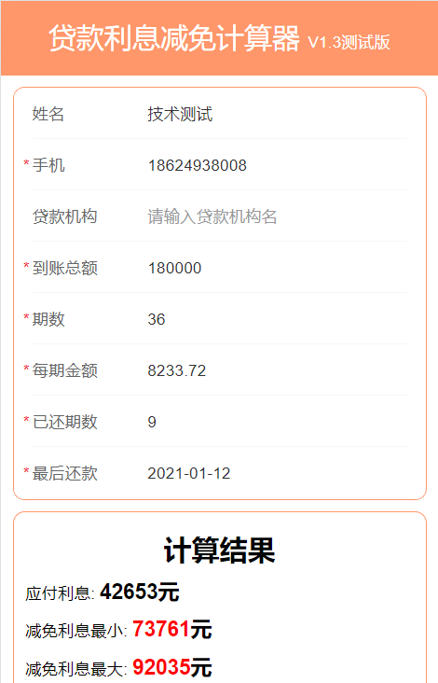
 | 60527.33 | 22 | 1210.55 | 8233.72 | 7023.17 |  | 16452.02 | 26 | 233.07 | 8233.72 | 8000.65
 | 53504.15 | 23 | 1070.08 | 8233.72 | 7163.64 |  | 8451.37 | 27 | 119.73 | 8233.72 | 8113.99
 | 46340.52 | 24 | 926.81 | 8233.72 | 7306.91 |  | 337.38 | 28 | 4.78 | 8233.72 | 8228.94
 | 39033.61 | 25 | 780.67 | 8233.72 | 7453.05 |  | -7891.56 | 29 | -111.80 | 8233.72 | 8345.52
 | 31580.56 | 26 | 631.61 | 8233.72 | 7602.11 |  | -16237.08 | 30 | -230.03 | 8233.72 | 8463.75
 | 23978.45 | 27 | 479.57 | 8233.72 | 7754.15 |  | -24700.83 | 31 | -349.93 | 8233.72 | 8583.65
 | 16224.30 | 28 | 324.49 | 8233.72 | 7909.23 |  | -33284.47 | 32 | -471.53 | 8233.72 | 8705.25
 | 8315.07 | 29 | 166.30 | 8233.72 | 8067.42 |  | -41989.72 | 33 | -594.85 | 8233.72 | 8828.57
 | 247.65 | 30 | 4.95 | 8233.72 | 8228.77 |  | -50818.30 | 34 | -719.93 | 8233.72 | 8953.65
 | -7981.12 | 31 | -159.62 | 8233.72 | 8393.34 |  | -59771.94 | 35 | -846.77 | 8233.72 | 9080.49
 | -16374.46 | 32 | -327.49 | 8233.72 | 8561.21 |  | -68852.43 | 36 | -975.41 | 8233.72 | 9209.13
 | -24935.67 | 33 | -498.71 | 8233.72 | 8732.43 |  |  |  | 0.00
 | -33668.11 | 34 | -673.36 | 8233.72 | 8907.08 |  |  |  | 0.00
 | -42575.19 | 35 | -851.50 | 8233.72 | 9085.22 |  |  |  | 0.00
 | -51660.41 | 36 | -1033.21 | 8233.72 | 9266.93 |  |  |  | 0.00

 |  | 已付利息： | 24378.14 | 90570.92 | 40931.48 |  |  | 未付利息： | 16553.34
 |  |  |  |  |  |  |  | 逾期利息 | 8262.20
 |  |  |  | 296413.92 | 180000.00

 |  |  |  |  | 83773.58 |  | 最大减免=合同总金额-本金-已还利息-逾期利息

 |  |  |  |  | 67220.24 |  | 最小减免=合同总金额-本金-全部法定利息-逾期利息

 |  | 合同金额 | 296413.92
 |  | 本金 | 180000.00 |  |  | 客户情况：本金180000 最后一次还款1.12 每月还款金额8233.72 已还9期 逾期0 已还金额74103.48
 |  | 已还利息 | 24378.14
 |  | 逾期利息 | 0.00 | 逾期4期
 |  | 全部法定利息 | 42652.60 | j28 j29 负数不算
 |  | 最大减免金额 | 92035.78
 |  | 最小还款金额 | 73761.32

